FAS_20180508
สรุุปการแก้ไขก่อนนำขึ้น portal
ลำดับ | ปัญหา | Remark
1 | เมนูรายการทรัพย์สิน->โอนย้ายทรัพย์สิน เพิ่มตัวเลือกโอนไปคลังและสาขา (เฉพาะสาขา) โดย คลัง : ปรับให้แสดงเฉพาะคลัง 3 คลัง สาขา : ปรับให้เห็นเฉพาะสาขาที่เปิดใช้ FAS แล้วเท่านั้น
2 | 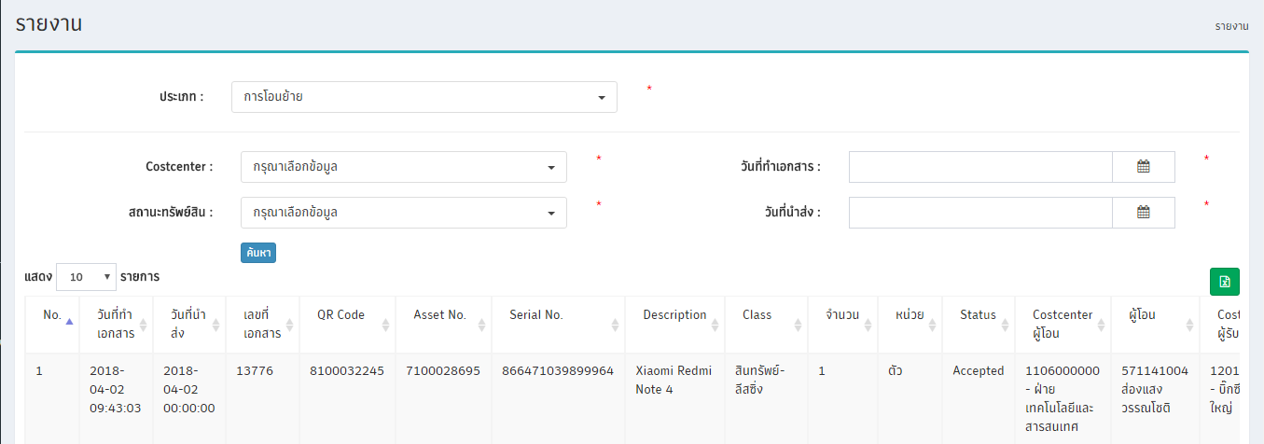 เมนูรายงาน->โอนย้ายทรัพย์สิน เพิ่ม filter วันที่นำส่งเอกสาร, ปรับคำพูดจาก "วันที่" เป็น "วันที่ทำเอกสาร" และแสดงวันที่ทำเอกสาร, วันที่นำส่ง ในตาราง
3 | 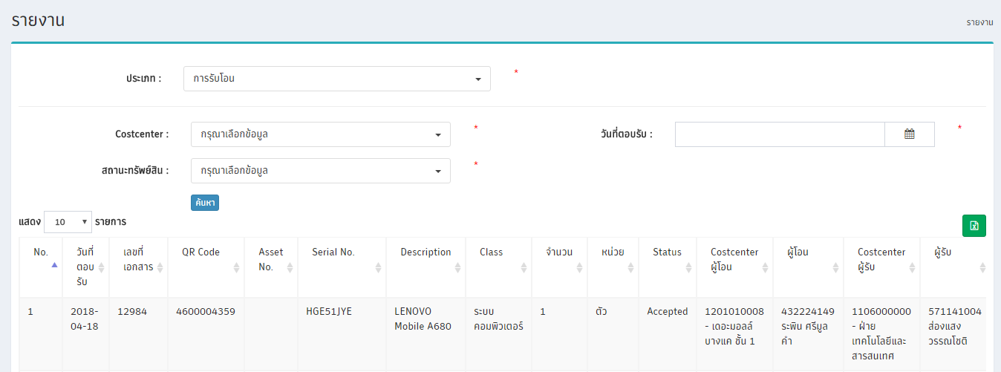 เมนูรายงาน->โอนย้ายทรัพย์สิน ปรับคำพูดจาก "วันที่" เป็น "วันที่ตอบรับ" และแสดงวันที่ตอบรับ ในตาราง
4 | แก้ไขหัวตารางให้เป็นภาษาไทย

สรุปปัญหา FAS หลังนำขึ้น Portal
ลำดับ | ปัญหา | ผู้แจ้ง
1 | หน้าจัดการทรัพย์สินนอกระบบ Filter ใช้งานไม่สะดวก ขอเพิ่ม filter - ส่วน Create/Edit => วันที่ออกรหัส - ส่วน Write off/Deactivate => coscenter | คุณรักสกุล (2/5/2560)
2 | หน้าจัดการทรัพย์สินนอกระบบ เมื่อกดตัดจำหน่ายหรือลบทรัพย์สินนอกระบบเรียบร้อยแล้ว ระบบจะย้อนกลับไปที่หน้าสร้าง จึงต้องการให้กลับมาที่หน้า Write off/Deactivate | คุณรัักสกุล (8/5/2560)
3 | 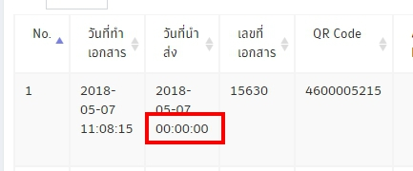 หน้ารายงาน ส่วนแสดงผลเวลาของวันที่นำส่ง คลังโรงงานไม่ได้ใช้งาน สามารถนำออกได้ | คุณจันทร์สุดา (3/5/2560)

Timeline การแก้ไขระบบ
ลำดับ | ปัญหา | Manday
1 | การ Reject ใบงาน เพิ่ม function - ปริ๊นใบคืนของเมื่อกด reject - เพิ่มปุ่ม confirm การ reject ใบงาน - เพิ่ม list รายการให้คลังตรวจสอบการ reject งาน แสดงรายการที่ยังไม่ได้กด confirm เท่านั้น | 8
2 | เมนูรายการทรัพย์สินทั้งหมด แสดงสถานะของทรัพย์สิน ในกรณีที่ทรัพย์สินนั้นอยู่ในช่วงการโอนย้าย | 1
3 | เมนูติดตามรายการ เพิ่มชื่อผู้โอนในหน้าติดตามรายการ | 1
4 | เมนูติดตามรายการ เพิ่มปุ่มยกเลิกใบงานในกรณีที่โอนผิด ** ยกเลิกการโอนย้ายได้เฉพาะใบงานที่ยังไม่มีการกดรับหรือปฎิเสธใบงานเท่านั้น เช่น 1. โอนย้าย 10 รายการ ยังไม่มีการตอบรับหรือปฎิเสธ สามารถกยกเลิกการโอนได้ 2. โอนย้าย 10 รายการ ผู้รับกดรับจำนวน 3 รายการ ปฏิเสธ 2 รายการ ไม่สามารถยกเลิกรายการได้ | 4
5 | เมนูติดตามรายการ ต้องการแสดงรายการที่รับโอนเรียบร้อยแล้วเพื่อให้สามารถปริ้นใบนำส่งอีกครั้งได้ กรณีช่างทำใบนำส่งชำรุดหรือสูญหาย | 1
6 | เมนูรายการทรัพย์สิน -> รายละเอียดทรัพย์สิน แสดงประวัติการโอนย้ายทรัพย์สินของรายการที่ต้องการดูรายละเอียด ตั้งแต่ผู้ถือครองครั้งแรก จนถึงผู้ถือครองปัจจุบัน | 2
 | Total Manday | 17

FAS
สรุปปัญหา FAS
ลำดับ | ปัญหา | ผู้แจ้ง | Remark
1 | รหัสทรัพย์สินหายไประหว่างโอนย้าย เกิดจากทรัพย์สินถูกตัดจำหน่ายระหว่างการโอนย้าย | คุณทิพสุคนธ์
2 | OC มีการย้ายสาขา แต่ข้อมูลพนักงานบนระบบ FAS ไม่อัปเดต | คุณจันทร์สุดา
3 | สาขามีการโอนทรัพยสินผิด costcenter ทำให้ทางโรงงานต้องค้นหาทรัพย์สินตัวนั้น จึงอยากได้ report ของสาขาที่โอนมาผิดว่าโอนมาเมื่อไร ใครเป็นผู้โอน | คุณจันทร์สุดา
4 | เมื่อสาขา reject ใบงานแล้วไม่ได้แจ้งและไม่มีเอกสารการ reject กลับมาที่โรงงาน ทำให้ทางโรงงานไม่มีเลขที่เอกสารเพื่อนำไปดำเนินการต่อตาม process ของโรงงาน (หากไม่มีเอกสาร คนส่งสินค้าจะไม่รับสินค้าคืน) | คุณจันทร์สุดา
5 | 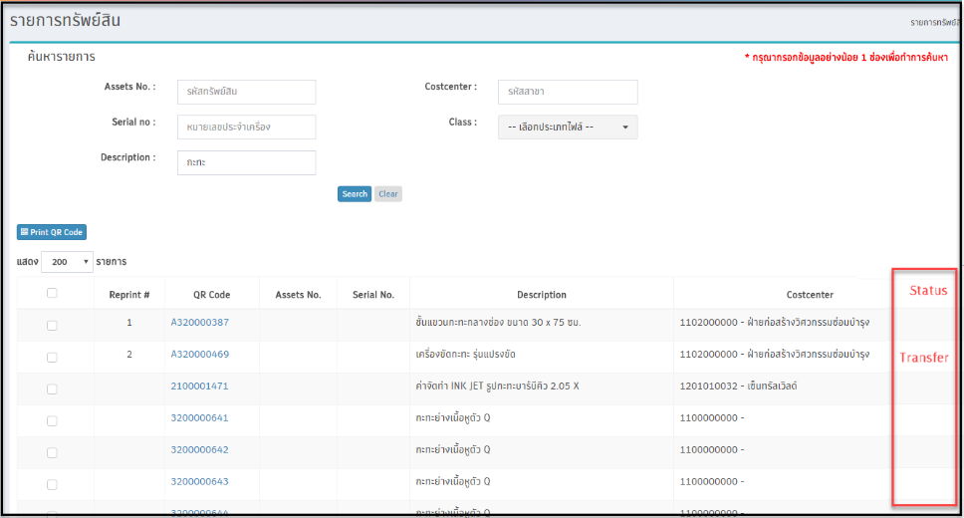 เมนูรายการทรัพย์สินทั้งหมด แสดงสถานะของทรัพย์สิน ในกรณีที่ทรัพย์สินนั้นอยู่ในช่วงการโอนย้าย | คุณปทิตตา
6 | เมนูติดตามรายการ เพิ่มชื่อผู้โอนในหน้าติดตามรายการ | คุณปทิตตา
7 | 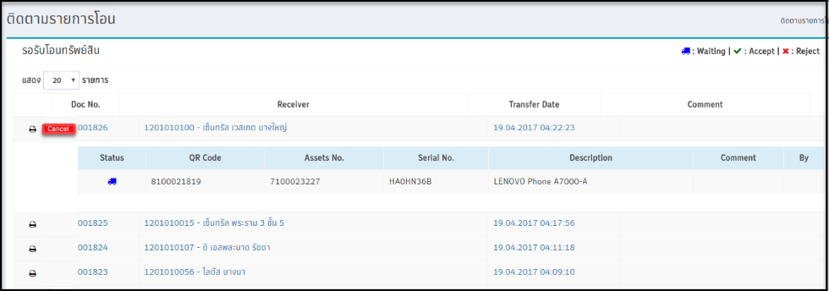 เมนูติดตามรายการ เพิ่มปุ่มยกเลิกใบงานในกรณีที่โอนผิด ** ยกเลิกการโอนย้ายได้เฉพาะใบงานที่ยังไม่มีการกดรับหรือปฎิเสธใบงานเท่านั้น เช่น 1. โอนย้าย 10 รายการ ยังไม่มีการตอบรับหรือปฎิเสธ สามารถกยกเลิกการโอนได้ 2. โอนย้าย 10 รายการ ผู้รับกดรับจำนวน 3 รายการ ปฏิเสธ 2 รายการ ไม่สามารถยกเลิกรายการได้ | คุณปทิตตา | 1. กรณีไม่คนกดรับหรือตีกลับทรัพย์สิน จะไม่สามารถยกเลิกใบงานได้ 2. การกดยกเลิกใบงานต้องกรอกเหตุผลในการยกเลิกเสมอ 3. เก็บข้อมูลผู้ยกเลิกเป็น รหัส cost วันที่ยกเลิก เหตุผลการยกเลิก
8 | เมนูติดตามรายการ ต้องการแสดงรายการที่รับโอนเรียบร้อยแล้วเพื่อให้สามารถปริ้นใบนำส่งอีกครั้งได้ กรณีช่างทำใบนำส่งชำรุดหรือสูญหาย | คุณทิพสุคนธ์
9 | 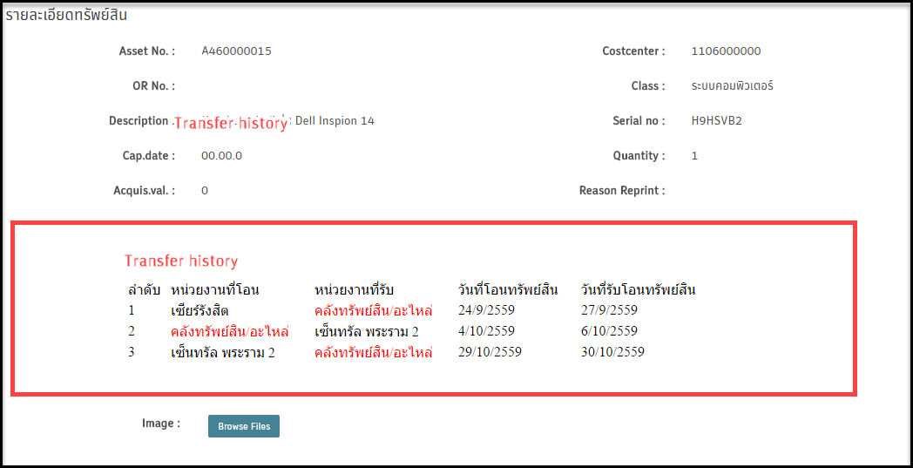 เมนูรายการทรัพย์สิน -> รายละเอียดทรัพย์สิน แสดงประวัติการโอนย้ายทรัพย์สินของรายการที่ต้องการดูรายละเอียด ตั้งแต่ผู้ถือครองครั้งแรก จนถึงผู้ถือครองปัจจุบัน | คุณธนัชพร | 1. กรณีไม่มีข้อมูลจะไม่แสดงรายละเอียด Tranfer history
10 | เมนูรายงาน เปลี่ยนรูปแบบการค้นหา “รายงานการโอนย้าย” จากเดิมค้นหาจาก “วันที่โอน” เปลี่ยนเป็น “วันที่นำส่ง” | คุณจันทร์สุดา | ทำแล้ว
11 | ในกรณีที่มีทรัพย์สินที่รอการรับโอนจำนวนมาก ทางโรงงานไม่สามารถใช้งานได้ ทาง ICT-SOF จะดำเนินการปรับเปลี่ยนรูปแบบการรับโอนทรัพย์สินให้สามารถโหลดข้อมูลได้รวดเร็วมากยิ่งขึ้น | คุณจันทร์สุดา
12 | 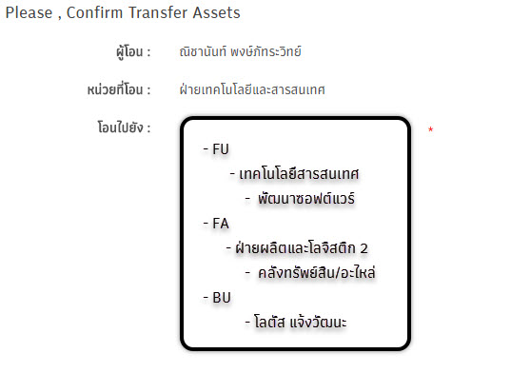 เมนูรายการทรัพย์สิน ปรับเปลี่ยนรูปแบบการโอนย้ายข้อมูล |  | ทำแล้ว
13 | ต้องการออกรายงานทรัพย์สินของสาขาที่ต้องการได้ เพื่อง่ายต่อการตรวจสอบทรัพย์สินในกรณีที่ปิดสาขา | คุณจันทร์สุดา
14 | ต้องการค้นหารหัสทรัพย์สิน จากเลขเริ่มต้น จนถึงเลขสิ้นสุด | คุณส่องแสง
15 | 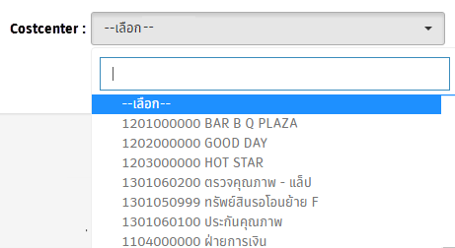 เมนูรายการทรัพย์สินทุกฝ่าย ต้องการค้นหา Costcenter เป็นรูปแบบชื่อของฝ่าย/แผนก | คุณอธิกา

